訓練コース内容
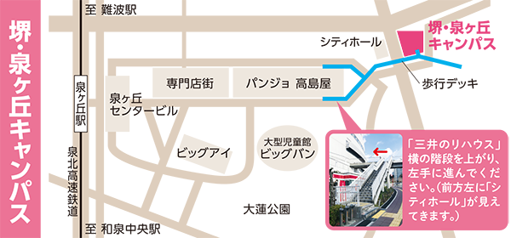
訓練コース内容
識別コード | ２４Ｌ０４０５ | 訓練コース番号 | 5-06-27-207-05-0080
訓練科名 | 長期高度人材育成コース 介護福祉士養成コース（２年）
訓練期間 | 令和６年４月１日（月）～令和８年３月３１日（火）
訓練実施校名 | 大阪健康福祉短期大学 堺・泉ヶ丘キャンパス
所在地 | 堺市南区高倉台１丁２－１
電話番号 | ０７２－２９２－６６２５ | 受付時間 | ９：００～１７：００
事前説明会日時 | 令和６年２月８日（木）１８：００～
 | 令和６年２月１０日（土）１５：００～
 | 令和６年２月１４日（水）１５：００～及び１８：００～
 | 令和６年２月１７日（土）１５：００～
 | 令和６年２月２１日（水）１５：００～及び１８：００～
 | 令和６年２月２４日（土）１５：００～
 | 令和６年２月２８日（水）１５：００～及び１８：００～
選考試験日 | 令和６年３月１３日（水）
試験科目 | 個人面接
入校に必要な 最終学歴 | 高等学校卒業資格もしくは同等資格以上
最寄り駅 | 泉北高速鉄道 泉ケ丘駅（徒歩９分・距離０．８ｋｍ）
備考

【最寄り駅からの地図】

